Terminplan
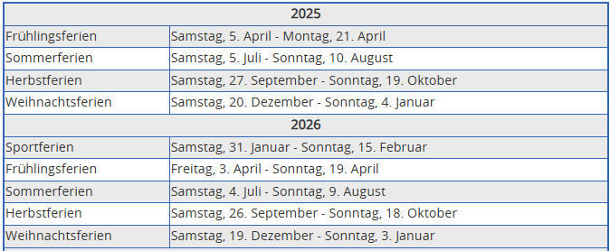
Aktivmannschaft 3. Liga Terminplan

Datum | Besammlung | Heimmannschaft | Auswärtsmannschaft | Spielort

25.-26.08.2023 Zeltfest

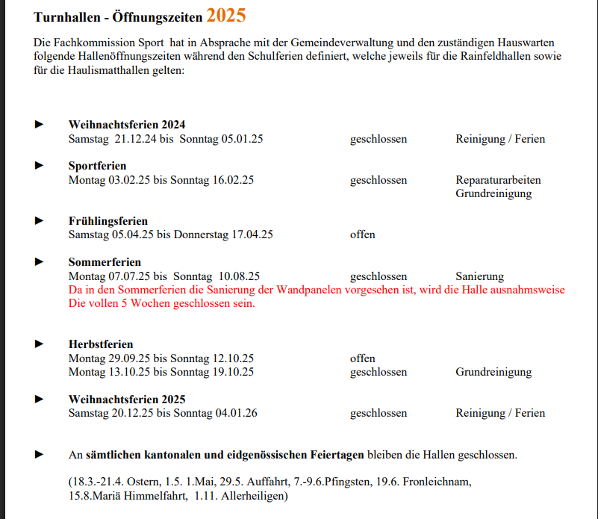
Hallenöffnungszeiten:
 |  |  | Ferienplan Schule Balsthal/Solothurn

